Normaliseren -> relaties
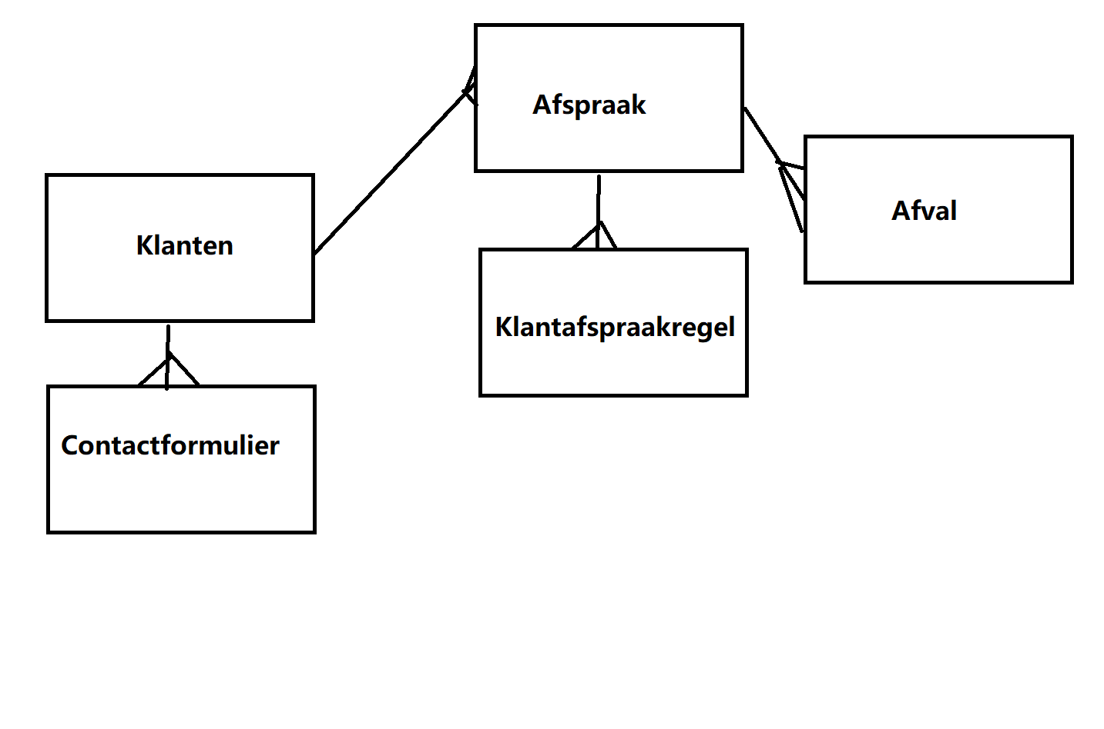
0nv | 1nv | 2nv | 3nv
Klanten | Klanten | Klanten | Klanten
Klantid | Klantid | Klantid | Klantid
Voornaam | Voornaam | Voornaam | Voornaam
Tussenvoegsel | Tussenvoegsel | Tussenvoegsel | Tussenvoegsel
Achternaam | Achternaam | Achternaam | Achternaam
Geslacht | Geslacht | Geslacht | Geslacht
Straat | Straat | Straat | Straat
Huisnummer | Huisnummer | Huisnummer | Huisnummer
Postcode | Postcode | Postcode | Postcode
Woonplaats | Woonplaats | Woonplaats | Woonplaats
Email | Email | Email | Email
Wachtwoord | Wachtwoord | Wachtwoord | Wachtwoord
Rol | Rol | Rol | Rol
Afvalsoort | Telefoonnummer | telefoonummer | telefoonummer
afvalnummer | bericht | bericht
datumhalenvan
datumhalentot
geplaatstdoor
opgehaald | Afspraak | Afspraak | Afspraak
opgehaald door | datumhalenvan | datumhalenvan | datumhalenvan
prijs | datumhalentot | datumhalentot | datumhalentot
afvalomschrijving | geplaatstdoor | geplaatstdoor | geplaatstdoor
afvalnummer | klantid | klantid | klantid
ordernummer
Telefoonnummer |  | opgehaald | opgehaald
bericht | opgehaald
Datum | prijs | afspraakid | afspraakid
 | afvalomschrijving | Klantafspraak | Klantafspraakregel
 | datum | afspraakid | afspraakid
 | ordernummer | klantid | klantid
 | Klantafspraak | afvalsoort
 | afspraakid | Datum | afvalnummer
 | klantid |  | datum
 | afvalsoort | Afval | Afval
 | Datum | afvalnummer | afvalnummer
 |  | afvalomschrijving | afvalomschrijving
 |  | prijs | prijs
 |  | Afvalnaam | Afvalnaam
 |  |  | ContactFormulier
 |  |  | klantid
 |  |  | bericht
 |  |  | formulierid

